テンプレート
入力箇所 |  | 型 式 |  |  |  | 型 番 |  | 印字可能極数/1枚

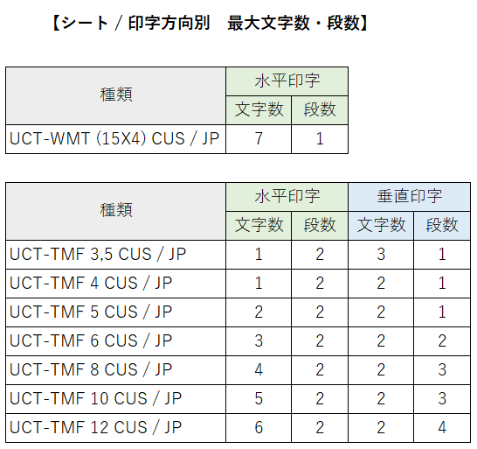
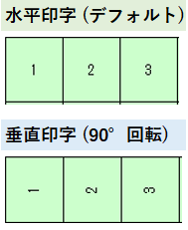 |  |  |  |  |  |  |  |  |  |  |  |  |  |  |  |  |  |  |  |  |  | 各種アースマーク
 |  |  |  |  |  |  |  |  |  |  |  |  |  |  |  |  |  |  |  |  |  | ※下図のオブジェクトをコピーして ご使用下さい。
 | 極数 | 1 | 2 | 3 | 4 | 5 | 6 | 7 | 8 | 9 | 10 | 11 | 12 | 13 | 14 | 15 | 16 | 17 | 18 | 19 | 20
 | 本数
 | 1
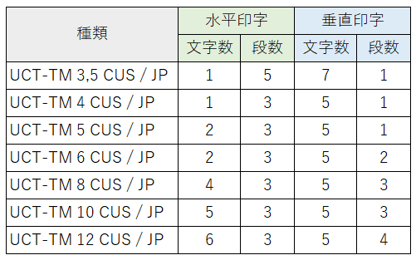
 | 2
 | 3
 | 4
 | 5
 | 6
...

